Accesorios
Imagen | Referencia | Descripcion del producto | Categoria
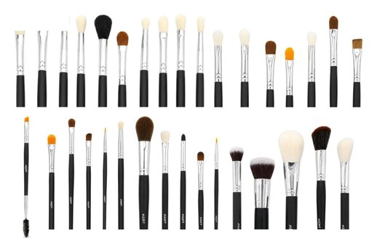 | EUP-632 | Set de brochas profesionales y pinceles X33 | Brochas y pinceles
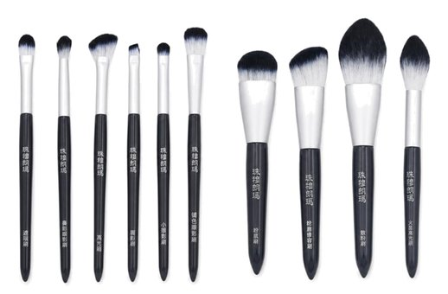 | EUP-633 | Set de brochas profesionales y pinceles X10 | Brochas y pinceles
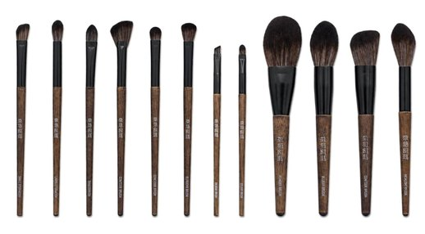 | EUP-634 | Set de brochas profesionales y pinceles X12 | Brochas y pinceles
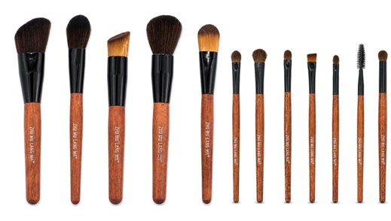 | EUP-635 | Set de brochas profesionales y pinceles X12 | Brochas y pinceles
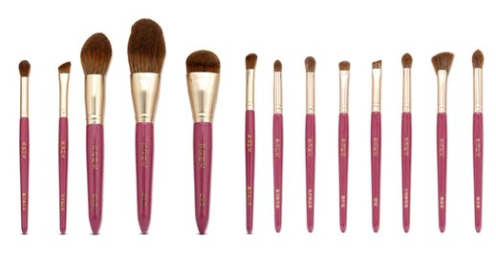 | EUP-636 | Set de brochas profesionales y pinceles X13 | Brochas y pinceles
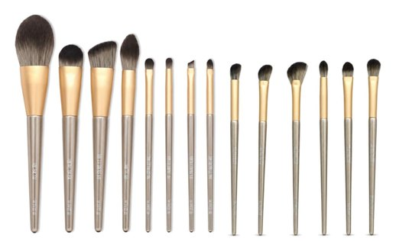 | EUP-638 | Set de brochas profesionales y pinceles X14 | Brochas y pinceles
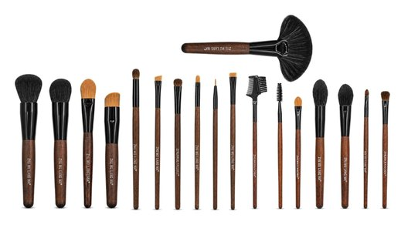 | EUP-639 | Set de brochas profesionales y pinceles X18 | Brochas y pinceles
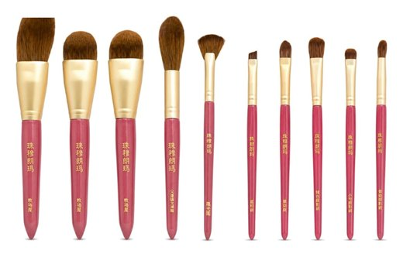 | EUP-640 | Set de brochas profesionales y pinceles X10 | Brochas y pinceles
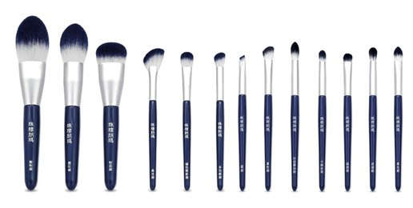 | EUP-641 | Set de brochas profesionales y pinceles X13 | Brochas y pinceles
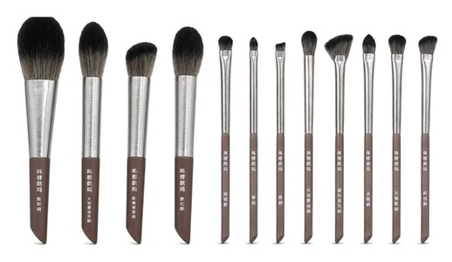 | EUP-642 | Set de brochas profesionales y pinceles X12 | Brochas y pinceles
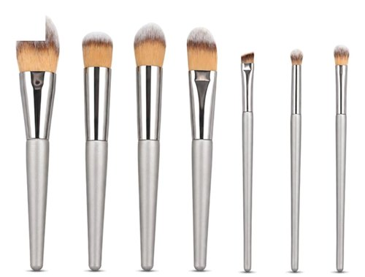 | EUP-643 | Set de brochas profesionales y pinceles X7 | Brochas y pinceles
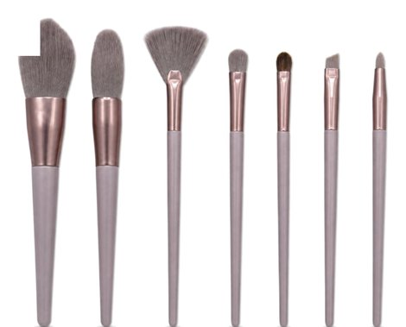 | EUP-644 | Set de brochas profesionales y pinceles X7 | Brochas y pinceles
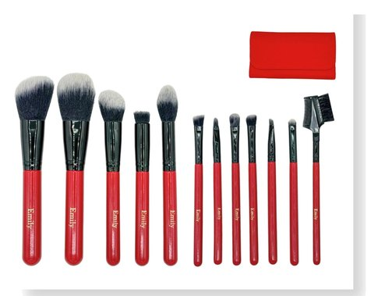 | BLD-920 | Set de brochas y pinceles por 12 unidades + estuche | Brochas y pinceles
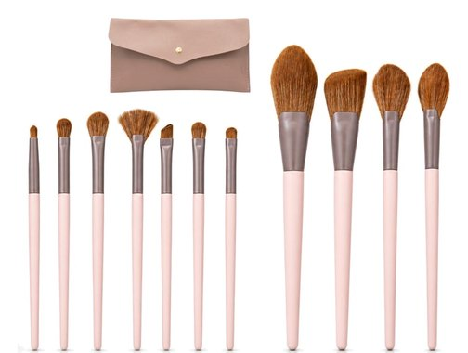 | EUP-411 | Brochas y pinceles por 11 unidades + estuche | Brochas y pinceles
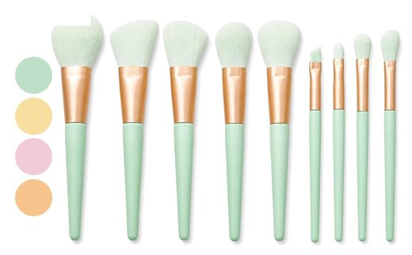 | EUP-414 | Brochas y pinceles por 9 unidades 4 colores | Brochas y pinceles
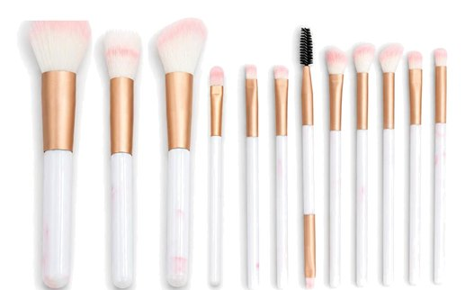 | EUP-422 | Brochas y pinceles por 12 unidades | Brochas y pinceles
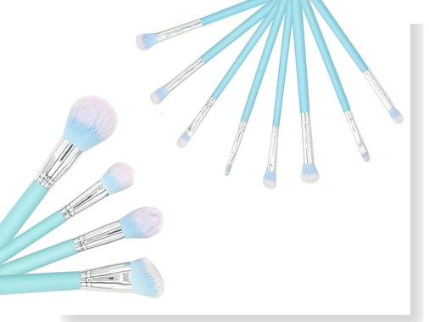 | EUP-391 | Brochas y pinceles por 12 unidades | Brochas y pinceles
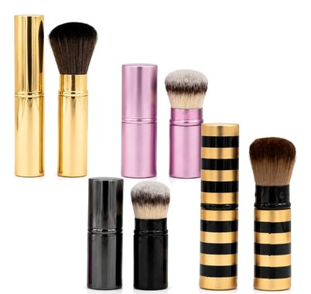 | EUP-413 | Brochas retractiles individuales para productosen polvo | Brochas y pinceles
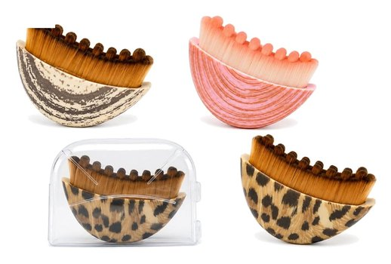 | MBH24 | Brocha para perfilar el rostro | Brochas y pinceles
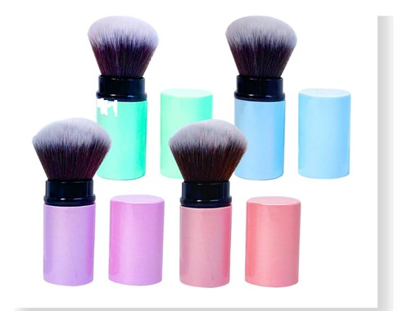 | B-710 | Brochas retractil en plástico 4 colores | Brochas y pinceles
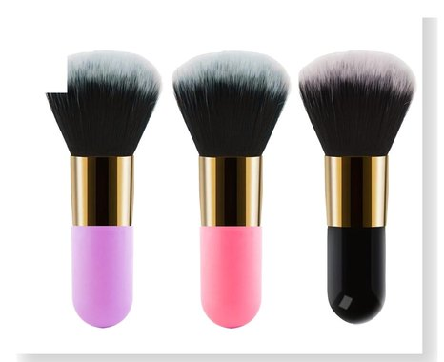 | BC002 | Brocha para productos en polvo. 3 Colores | Brochas y pinceles
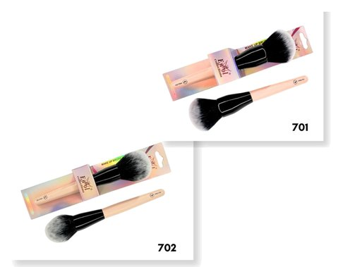 | PRO | Brocha profesional individual, con cabo de madera | Brochas y pinceles
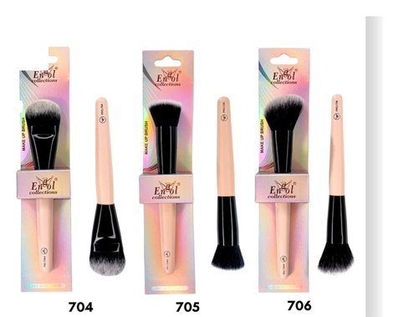 | PRO | Brocha profesional individual, con cabo de madera | Brochas y pinceles
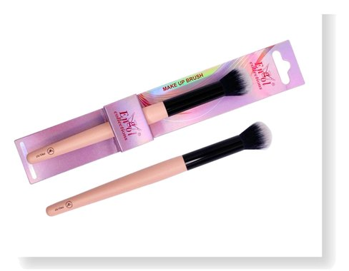 | PRO-707 | Brocha profesional individual, con cabo de madera | Brochas y pinceles
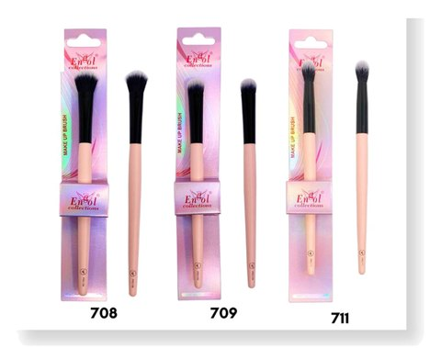 | PRO | Brochas y pinceles individuales | Brochas y pinceles
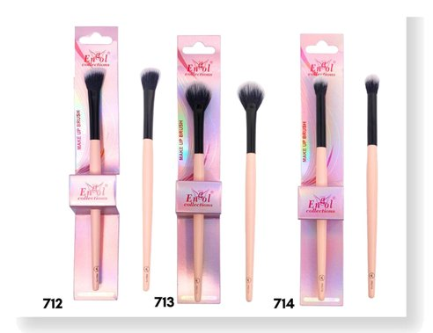 | PRO | Brochas y pinceles individuales | Brochas y pinceles
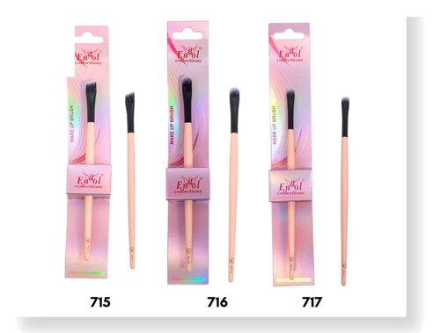 | PRO | Brochas y pinceles individuales | Brochas y pinceles
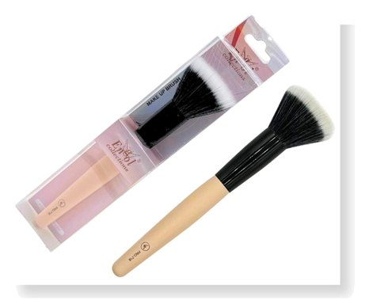 | PRO-718 | Brocha mofeta profesional individual con cabo de madera | Brochas y pinceles
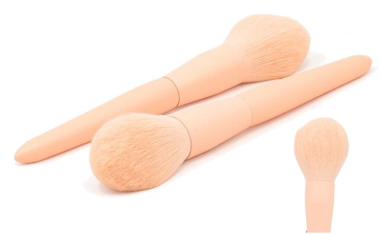 | EUP-418 | Brocha para productos en polvo | Brochas y pinceles
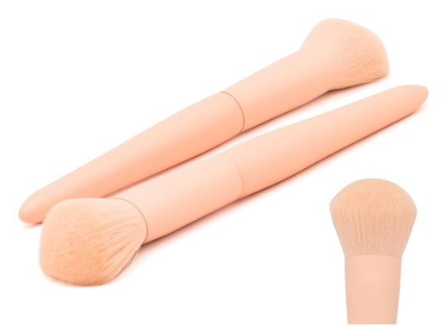 | EUP-419 | Brocha para productos en polvo | Brochas y pinceles
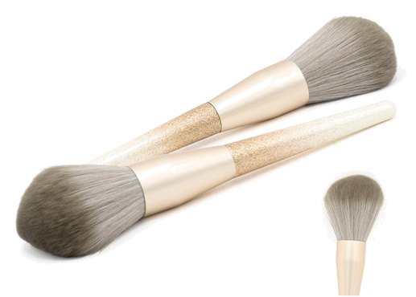 | EUP-420 | Brocha para productos en polvo | Brochas y pinceles
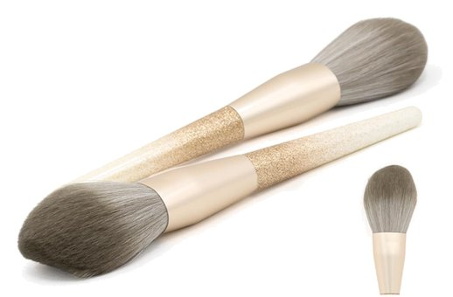 | EUP-421 | Brocha para productos en polvo | Brochas y pinceles
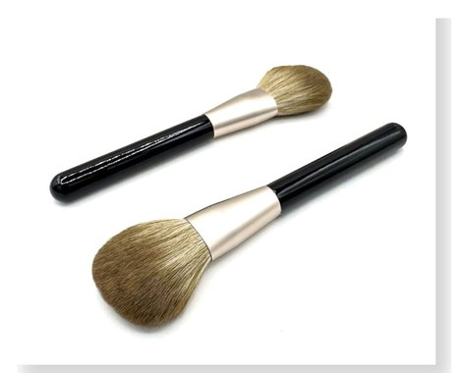 | BRI-51 | Brocha para productos en polvo | Brochas y pinceles
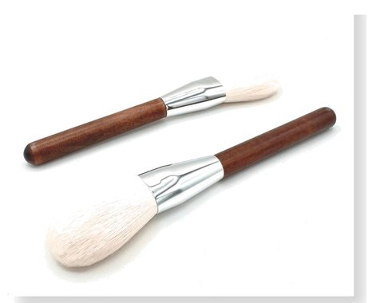 | BRI-52 | Brocha para productos en polvo | Brochas y pinceles
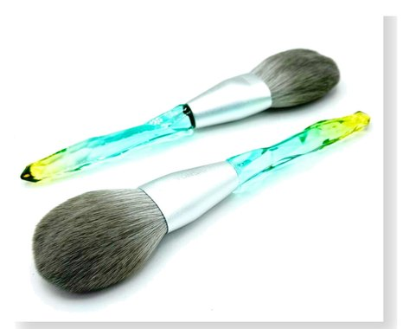 | BRI-53 | Brocha para productos en polvo | Brochas y pinceles
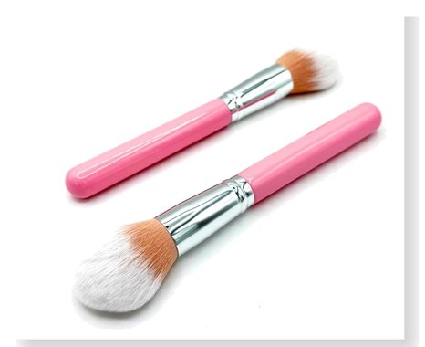 | BRI-55 | Brocha para productos en polvo | Brochas y pinceles
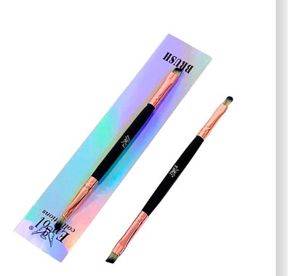 | CR-05A | Pincel aplicador doble punta para cejas | Brochas y pinceles
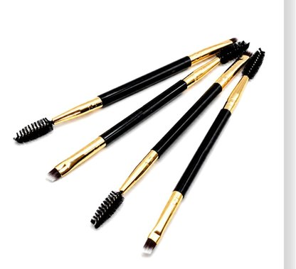 | CR-02A | Pincel aplicador doble punta | Brochas y pinceles
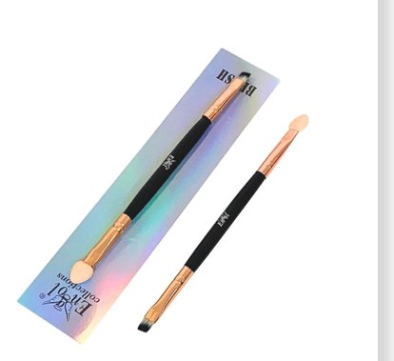 | CR-04A | Pincel aplicador doble punta | Brochas y pinceles
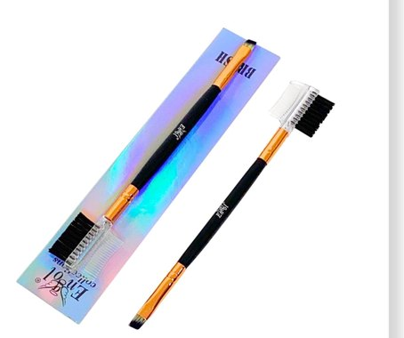 | CR-12A | Pincel aplicador doble punta | Brochas y pinceles
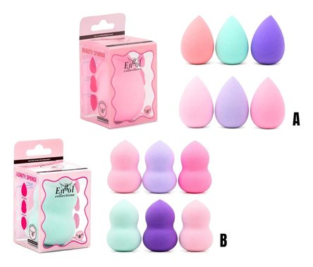 | KL-370 | Pomo aplicador facial blender sponge 360 6 colores | Blenders y aplicadores
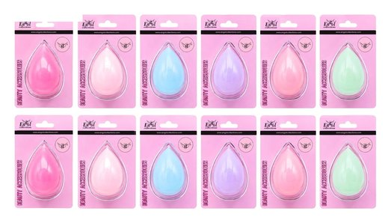 | KL-390 | Pomo aplicador facial blender sponge 360 6 colores | Blenders y aplicadores
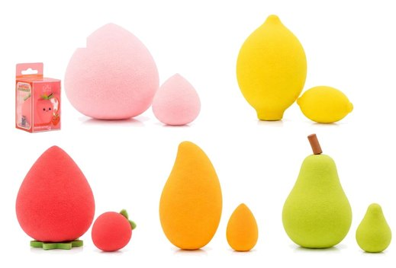 | BF-6H | Set de beauty blenders X2 | Blenders y aplicadores
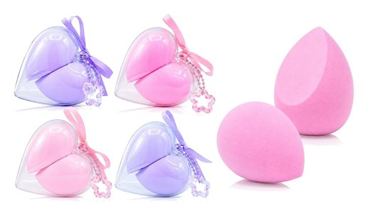 | PF-4026 | Pomo aplicador facial con estuche juego por 2 blenders | Blenders y aplicadores
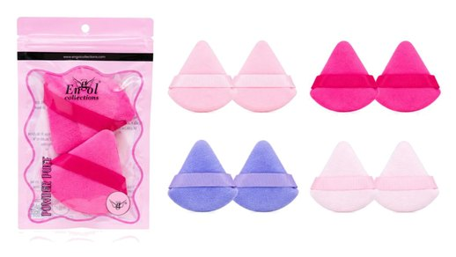 | PF-02 | Set de borlas para polvo x2 4 Colores | Blenders y aplicadores
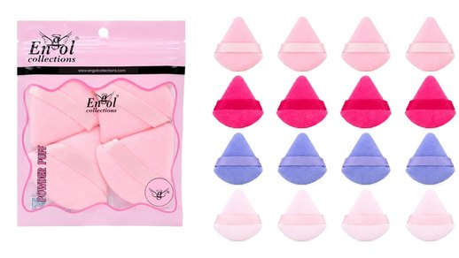 | PF-04 | Set de borlas para polvo x4 4 Colores | Blenders y aplicadores
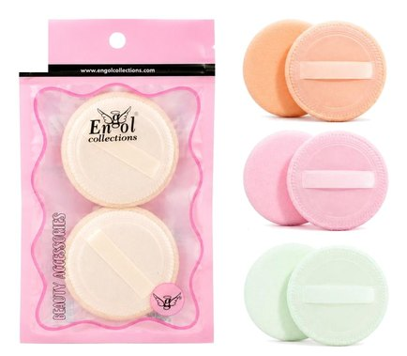 | PF-3066 | Pomo para aplicación de productos en polvo X2 | Blenders y aplicadores
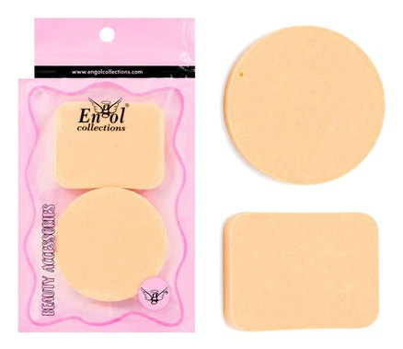 | PF-3055 | Pomo para aplicación de productosen crema X2 | Blenders y aplicadores
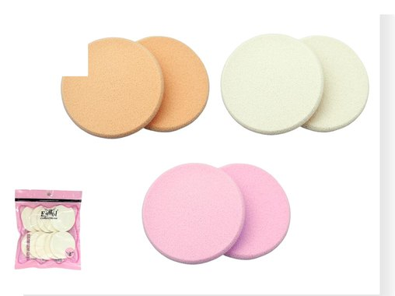 | PF-3010 | Pomo faciales para aplicación de productos en crema | Blenders y aplicadores
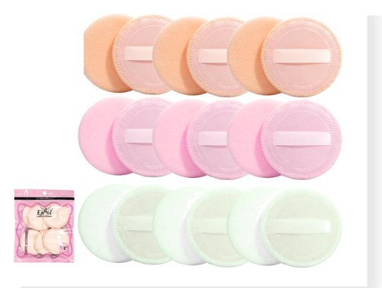 | PF-3070 | Pomo faciales para aplicación de productos en polvo x6 | Blenders y aplicadores
 | PF-4011 | Pomo faciales para aplicación de productos en crema | Blenders y aplicadores
 | PF-3071 | Pomo faciales para aplicación de productos en crema | Blenders y aplicadores
 | SL-3068 | Pomos faciales para aplicación de productos líquidos paquete por 4 unidades | Blenders y aplicadores
 | ANG-510 | Mini spooling X 50 UND | Blenders y aplicadores
 | POM-100 | Pomo algodón x100 | Cuidado facial
 | FIG244 | Para limpieza Balaca facial. 6 modelos, colores surtidos | Cuidado facial
 | FIG244 | Para limpieza Balaca facial. 6 modelos, colores surtidos | Cuidado facial
 | DF-3115 | Para limpieza Balaca facial. colores surtidos | Cuidado facial
 | BAK843 | Balaca para limpieza facial + muñequeras | Cuidado facial
 | BAK844 | Balaca para limpieza facial + muñequeras colores surtidos | Cuidado facial
 | PFL-411 | Pomo desmaquillante reutilizable | Cuidado facial
 | YUE632 | Para hielo, Molde masajeador en silicona 4 Colores | Cuidado facial
 | CPRO-512 | Cepillo térmico pequeño | Cepillos
 | CPRO-518 | Cepillo térmico mediano | Cepillos
 | CPRO-524 | Cepillo térmico grande | Cepillos
 | CPB-4500 | Cepillo térmico en madera y plástico para peinar | Cepillos
 | WY-933 | Cepillo plástico antifriz 4 Colores | Cepillos
 | WY-936 | Cepillo doble cerda en espiral 4 Colores | Cepillos
 | CCI-396 | Cepillo para tratamiento 4 colores | Cepillos
 | WY-935 | Cepillo definidor de rizos, desenredante 3 Colores | Cepillos
 | WY-934 | Cepillo definidor de rizos 3 Colores | Cepillos
 | RIZ-472 | Cepillo plástico para rizos 5 Colores | Cepillos
 | CMB-382 | Cepillo desenredante plástico 4 colores | Cepillos
 | CM-3 | Cepillo pequeño de madera para peinar | Cepillos
 | CM-4 | Cepillo mediano de madera para peinar | Cepillos
 | EC01 | Cepillo plástico para peinar, cerdas anti frizz | Cepillos
 | EC02 | Cepillo plástico para peinar, cerdas anti frizz | Cepillos
 | EC03 | Cepillo plástico para peinar, cerdas anti frizz | Cepillos
 | EC265 | Cepillo plástico con espejo para peinar cerdas anti frizz 3 colores | Cepillos
 | CMC-9080 | Cepillo para tratamiento 2 colores | Cepillos
 | KL-3950 | Cepillo para tratamiento 6 colores | Cepillos
 | WY-938 | Cepillo para tratamiento 3 colores | Cepillos
 | KL-3865 | Cepillo para tratamiento 6 colores | Cepillos
 | PEI72 | Peine trinche | Cepillos
 | EN-CS1 | Cepillo en plástico y silicona para peinar | Cepillos
 | EN-114S | Cepillo en plástico y silicona | Cepillos
 | EN-G01 | Cepillo plástico para peinar | Cepillos
 | EN-G02 | Cepillo plástico para peinar | Cepillos
 | CP26E | Cepillo plástico para peinar, cerdas anti frizz | Cepillos
 | BU-055 | Cepillo en bambú para peinar | Cepillos
 | BU-057 | Cepillo en bambú para peinar | Cepillos
 | BU-009 | Cepillo en bambú para peinar | Cepillos
 | BU-007 | Cepillo en bambú para peinar | Cepillos
 | BU-M01 | Cepillo en bambú para cartera | Cepillos
 | BU-M02 | Cepillo en bambú para cartera | Cepillos
 | CPC-140 | Cepillo mini para peinar 4 Colores | Cepillos
 | CPX-998 | Cepillo plástico para peinar 4 Colores | Cepillos
 | CPS-1814 | Cepillo plástico para peinar 5 colores | Cepillos
 | CE-420 | Cepillo doble cerda 4 Colores | Cepillos
 | PE-1027 | Peine cola de ratón de carbono antiestático | Cepillos
 | PC-2052 | Peineta carbonatada para divisiones | Cepillos
 | CEP365 | Cepillo pulidor set x3 3 colores | Cepillos
 | CPL-691 | Peinilla para planchar 2 colores | Cepillos
 | PE-4 | Peineta plástica grande 6 colores | Cepillos
 | PEI73 | Peineta plástica mediana 3 colores | Cepillos
 | PEI74 | Peineta plástica pequeña 3 colores | Cepillos
 | PE-110 | Juego de peines y peinetas para el peinado por 10 unidades | Cepillos
 | KC7002 | Maleta viajera 31x14x21cm. 3 colores | Neceseres
 | NC-027H | Maleta viajera 31x14x21cm. 5 colores | Neceseres
 | NC-028R | Maleta viajera 31x14x21cm. 4 colores | Neceseres
 | NC-029B | Maleta viajera 31x14x21cm. 3 colores | Neceseres
 | NS-8251M | Maleta baúl neceser de 25 x 22 x 9 marcada 2 colores | Neceseres
 | NS-8251 | Maleta baúl neceser de 25x22x9 2 colores | Neceseres
 | NS-8250M | Baúl neceser de 41x28x9cm 2 colores | Neceseres
 | NS-8250 | Baúl neceser de 41x28x9cm 2 colores | Neceseres
 | MC-30 | Maleta organizadora de maquillaje y/o manicure. 24x20x23cm | Neceseres
 | MC-T24 | Maleta organizadora de maquillaje y/o manicure. 33x20x16cm | Neceseres
 | MC-T813 | Maleta de maquillaje profesional. 42x23x36cm + 5 cosmetiqueras | Neceseres
 | MC-303 | Maleta de maquillaje profesional. 40x23x37cm | Neceseres
 | MC-Y26 | Maleta de maquillaje profesional. 47.5x19.5x43.5cm | Neceseres
 | MC-032 | Maleta de maquillaje plegable. 35x25x23.5cm | Neceseres
 | MC-M7 | Maleta organizadora y/o transportadora. 33x16x14cm | Neceseres
 | MAT-013 | Maleta organizadora de 28x27x21cm y 4 cosmetiqueras | Neceseres
 | MT-3724 | Maleta baúl de 37x24x50cm 3 colores | Neceseres
 | SL135 | Silla para maquillador en aluminio con apoya cabezas 58x43x135cm | Neceseres
 | CEN-293 | Cosmetiquera cartera individual 18.5x10x7.5CM 4 colores | Cosmetiqueras
 | CEN-261 | Cosmetiquera cartera individual 18.5x10x7CM 6 colores | Cosmetiqueras
 | CEN-266 | Cosmetiquera cartera individual 20.5x8.8x12.5cm 6 colores | Cosmetiqueras
 | CEN-268 | Cosmetiquera cartera individual 18.5x6.5x11cm 4 colores | Cosmetiqueras
 | BAO-631 | X2 Cosmetiquera 23x13x11/20x11.5x7.5CM 5 colores | Cosmetiqueras
 | BAO-642 | Cosmetiquera 19.5x11x14 4 colores | Cosmetiqueras
 | CEN-936 | Manicartera cosmetiquera set x3 4.5x18x11/20x11x3/ 15x10x5 4 colores | Cosmetiqueras
 | BAO-632 | Cosmetiquera cartera X2 19.5x11x7.5CM 17x10x7.5CM | Cosmetiqueras
 | BAO-634 | Cosmetiquera cartera individual 17x10x7CM 6 colores | Cosmetiqueras
 | BAO-635 | Cosmetiquera cartera individual 25.5x16.5x6CM 4 colores | Cosmetiqueras
 | BAO-636 | Cosmetiquera cartera individual 19.5x13x9CM 4 colores | Cosmetiqueras
 | BAO-637 | Cosmetiquera cartera 22.5x16x8CM 4 COLORES | Cosmetiqueras
 | BAO-638 | Cosmetiquera cartera individual 20x11x7CM 3 colores | Cosmetiqueras
 | BAO-639 | Cosmetiquera cartera 18x12x7CM 4 COLORES | Cosmetiqueras
 | BAO-641 | Cosmetiquera cartera individual 20x12x8CM 4 colores | Cosmetiqueras
 | BAO-643 | Cosmetiquera cartera individual 18x11x7CM 4 colores | Cosmetiqueras
 | FIQ-181 | Bolso manicartera en fique 28x20 3 colores | Cosmetiqueras
 | FIQ-182 | Bolso manicartera en fique 28x20 3 colores | Cosmetiqueras
 | FIQ-183 | Bolso manicartera en fique 28x20 3 colores | Cosmetiqueras
 | FIQ-184 | Bolso manicartera en fique 23x12x18 4 colores | Cosmetiqueras
 | PL-393 | Cosmetiquera cartera individual 23x 12cm 2 colores | Cosmetiqueras
 | CEN-935 | Cosmetiquera cartera individual 28X20X9.5cm 4 colores | Cosmetiqueras
 | GUM-841 | Cosmetiquera cartera individual 20x10x8.5cm 3 colores | Cosmetiqueras
 | ER-30P | Pestañas postizas efecto ruso 30 pelos efecto pestañina | Pestañas postizas
 | ER-4OP | Pestañas postizas efecto ruso 40 pelos, efecto pestañina. | Pestañas postizas
 | PX123 | Pestañas postizas punto a punto Short, Medium Long y Under. | Pestañas postizas
 | LPC-056 | Pestañas postizas cluster 3D 10 modelos | Pestañas postizas
 | 3D-NW | Pestañas s postizas 3D en tira 10 modelos | Pestañas postizas
 | PE3D | Pestañas postizas 3D en tirapor pares 10 modelos | Pestañas postizas
 | 5DC-55 | Pestañas postizas half 3D en tira 8 modelos | Pestañas postizas
 | BE-001 | Pestañas postizas 6D en tira, blister por 3 pares 5 modelos | Pestañas postizas
 | EGAT-12 | Set de cejas y pestañas | Depiladores y perfiladores
 | PCC149 | Pinza en metal set blister x2 unidades 3 colores | Depiladores y perfiladores
 | SD-22 | Pinza en metal | Depiladores y perfiladores
 | SD-18 | Pinza en metal | Depiladores y perfiladores
 | MAX388 | Pinza en metal para pestañas | Depiladores y perfiladores
 | G-30 | Barbera | Depiladores y perfiladores
 | HZ70 | Perfilador x3 unidades | Depiladores y perfiladores
 | KL-004 | Perfilador x3 unidades | Depiladores y perfiladores
 | HQ-03 | Depilador en metal cartón x12 | Depiladores y perfiladores
 | MAX389 | Protector de pestañina 3 en 1 | Depiladores y perfiladores
 | AC-34 | Separador de pestañas | Depiladores y perfiladores
 | 031-70 | Depilador en metal engol | Depiladores y perfiladores
 | A-2207 | Depilador en metal Engol | Depiladores y perfiladores
 | EJD-2101 | Encrespador profesional en metal (incluye repuestos) | Encrespadores
 | EJD-2102 | Encrespador profesional, con resorte (incluye repuestos) | Encrespadores
 | Y868 | Encrespador en metal y plástico. 4 Colores | Encrespadores
 | LAS-933 | Encrespador en metal y plástico pata ancha | Encrespadores
 | LAS-944 | Encrespador metálico con resorte, pata redonda | Encrespadores
 | ENC205 | Encrespador en metal y plástico con separador de pestañas | Encrespadores
 | ENC-210 | Encrespador en metal y plástico. 6 Colores | Encrespadores
 | ENC-211 | Encrespador en metal y plástico. 4 Colores | Encrespadores
 | M357E | Encrespador en metal y plástico con separador de pestañas | Encrespadores
 | ENG-925 | Encrespador en metal y plástico. (incluye repuestos) 4 Colores | Encrespadores
 | ENG-926 | Encrespador en metal y plástico. (incluye repuestos) 4 Colores | Encrespadores
 | ENG-927 | Encrespador en metal y plástico. (incluye repuestos) 4 Colores | Encrespadores
 | PST-320 | Encrespador en metal y plástico. (incluye repuestos) 4 Colores | Encrespadores
 | AD-11 | Encrespador en metal y plástico. (incluye repuestos) 4 Colores | Encrespadores
 | A05 | Encrespador en metal y plástico. 4 Colores | Encrespadores
 | A06 | Encrespador en metal y plástico. 4 Colores | Encrespadores
 | GE-7208 | Lamina autoadhesiva de gemas para ojos 6 modelos, colores surtidos | Gemas faciales y corporales
 | SCU-868 | Lamina autoadhesiva de gemas para cuello 4 modelos | Gemas faciales y corporales
 | GP-0103 | Lamina autoadhesiva de gemas para pecho 8 modelos, colores surtidos | Gemas faciales y corporales
 | PPE583 | Espejo doble cara con aumento | Espejos
 | MIR-892 | Espejo de bolsillo doble cara Modelos surtidos | Espejos
 | MIR-747 | Espejo de bolsillo doble cara Modelos surtidos | Espejos
 | ESP-588 | Espejo de bolsillo doble cara con aumento Modelos surtidos Se enviarán según disposición de tienda | Espejos
 | M-2611 | Espejo doble cara con aumento y llavero | Espejos
 | MIR-070 | Espejo doble cara | Espejos
 | ENG250 | Espejo de mano | Espejos
 | 8026 | Espejo de mesa a doble cara 3 colores | Espejos
 | JF129 | Espejo de mesa con luz recargable. 2 colores | Espejos
 | 5003 | Espejo de mesa a doble cara con aumento 2 colores | Espejos
 | Q001 | Espejo de mesa a doble cara con aumento 2 colores | Espejos
 | 014-1 | Espejo decorativo 2 colores | Espejos
 | A05 ESPEJO | Espejo de mesa con soporte organizador 2 colores | Espejos
 | 1040 | Espejo de mesa con soporte. 2 colores | Espejos
 | 307 | Espejo de mesa con soporte. 2 colores | Espejos
 | 201A | Espejo de mesa con soporte 2 colores | Espejos
 | 101A | Espejo de mesa con soporte organizador 2 colores | Espejos
 | 1066 | Espejo de mesa con soporte 2 colores | Espejos
 | 2305 | Espejo de mesa con soporte 3 colores | Espejos
 | 2530 | Espejo de mesa con soporte 3 colores | Espejos
 | EGAT-23 | Set de manicure | Manicure y pedicure
 | ACRYLIC80/150 | Lima lavable y desinfectable 80/150 | Manicure y pedicure
 | T4M | Taza para manicure 4 colores | Manicure y pedicure
 | B-2679 | Lima raspacallos metálica | Manicure y pedicure
 | B-2678 | Lima raspacallos madera | Manicure y pedicure
 | B-2677 | Lima raspacallos | Manicure y pedicure
 | LR175 | Lima raspacallos | Manicure y pedicure
 | SM-12 | Lima raspacallos | Manicure y pedicure
 | D-0757 | Patecabra en plástico y metal con repujador | Manicure y pedicure
 | D-0216 | Patecabra en plástico y metal | Manicure y pedicure
 | WMM4707 | Set para manicure juego x7 piezas 4 Colores | Manicure y pedicure
 | PNA-100PCS | Palito de naranjo para manicure bolsa por 100 | Manicure y pedicure
 | SP-11 | Cepillo pequeño para uñas por 2 unidades | Manicure y pedicure
 | CK-02 | Cepillo grande para uñas | Manicure y pedicure
 | B-3 | Pusher en metal | Manicure y pedicure
 | 27218-14CM | Lima picoloro en metal | Manicure y pedicure
 | TL-03 | Pinceles para manicure juego x3 unidades 0,00 y 000 3 colores | Manicure y pedicure
 | VC-5220 | Juego de piedras y para decoración gemas de uñas Modelos surtidos | Manicure y pedicure
 | OG-A33 MODELOA | Uñas postizas almendrada, ojo de gato PRESS-ON colores surtidos | Uñas postizas
 | OG-A33 MODELOB | Uñas postizas almendrada, ojo de gato PRESS-ON colores surtidos | Uñas postizas
 | OG-A33 MODELOC | Uñas postizas almendrada, ojo de gato PRESS-ON colores surtidos | Uñas postizas
 | OG-CF34 | Uñas postizas coffin nails, ojo de gato PRESS-ON colores surtidos | Uñas postizas
 | OG-A45 | Uñas postizas almendradas, con relieve PRESS-ON modelos surtidos | Uñas postizas
 | ALM-033 | Uñas postizas almendradas, decoradas PRESS-ON modelos surtidos | Uñas postizas
 | ND-A25 | Uñas postizas almendradas, PRESS-ON modelos surtidos | Uñas postizas
 | OVAL-28 | Uñas postizas ovalada, PRESS-ON colores surtidos | Uñas postizas
 | PRESS-1 | Uñas postizas press on BALLERINA Caja por 240 unidades | Uñas postizas
 | PRESS-4 | Uñas postizas press on ALMOND Caja por 240 unidades | Uñas postizas
 | DECOUN | Uñas postizas decoradas | Uñas postizas
 | DECOUN | Uñas postizas decoradas | Uñas postizas
 | DECOUN | Uñas postizas decoradas | Uñas postizas
 | EN7707 | Uñas postizas Cartón por 24 unidades BALLERINA Natural y Clear | Uñas postizas
 | EN7708 | Uñas postizas Cartón por 24 unidades ALMOND Natural y Clear | Uñas postizas
 | EN7709 | Uñas postizas Cartón por 24 unidades COFFIN Natural y Clear | Uñas postizas
 | EN5116 | Uñas postizas Cartón por 24 unidades MODERNSALON Clear y natural | Uñas postizas
 | EN5118 | Uñas postizas Cartón por 24 unidades FRENCH Clear y natural | Uñas postizas
 | EN5107-1 | Uñas postizas caja 100 unidades por FRENCH Clear y natural | Uñas postizas
 | 15119 | Uñas postizas Cartón por 24 unidades SQUARE Clear y natural | Uñas postizas
 | ALEN-81 | Uñas postizas almendradas decoradas Cartón por 12 unidades | Uñas postizas
 | ALEN-82 | Uñas postizas almendradas decoradas Cartón por 12 unidades | Uñas postizas
 | ALEN-83 | Uñas postizas almendradas decoradas Cartón por 12 unidades | Uñas postizas
 | BALL-14 | Uñas postizas balerina decoradas Cartón por 12 unidades 2 modelos | Uñas postizas
 | NAIL-12 | Uñas postizas stiletto decoradas Cartón por 12 unidades 3 modelos | Uñas postizas
 | C401 | Cortaúñas metálico pequeño con cadena | Cortauñas
 | C402 | Cortaúñas metálico mediano | Cortauñas
 | C403 | Cortaúñas metálico grande recto | Cortauñas
 | DNC-311 | Cortaúñas metálico lateral | Cortauñas
 | 602 | Cortaúñas metálico pegueno con cadena | Cortauñas
 | NO.211 | Cortaúñas metálico recto | Cortauñas
 | CU902 | Cortaúñas metálico grande con cadena | Cortauñas
 | L-25A | Cortaúñas metálico figuras para niño | Cortauñas
 | K725-003 | Cortaúñas metálico figuras para niños | Cortauñas
 | K715-005 | Cortaúñas metálico figuras para niño | Cortauñas
 | K649-004 | Cortaúñas metálico figuras para niño | Cortauñas
 | 602K | Cortaúñas metal y plástico figuras spara niño | Cortauñas
 | 309 | Cortaúñas metal y plástico figuras para niño | Cortauñas
 | AC-U1902 | Cortaúñas en metal y plástico figuras para niños | Cortauñas
 | PMC-843 | Pinza corta cuticula metálica | Cortacutícula
 | PCC-791 | Pinza corta cuticula en metal | Cortacutícula
 | PCCE-1902 | Pinza corta cuticula metálica | Cortacutícula
 | 20559 | Pinza corta cuticula en plástico y metal LUCKY | Cortacutícula
 | T-4537 | Pinza corta cuticula metálica ENGOL | Cortacutícula
 | EN-337 | Pinza corta cuticula en plástico y metal | Cortacutícula
 | TJ-65 | Tijeras en acero para el cabello | Tijeras
 | 0128 | Tijera en metal para nariz | Tijeras
 | 0129 | Tijera en metal para bigote | Tijeras
 | TN-125 | Tijera en metal para bigote | Tijeras
 | TN-126 | Tijera en metal para nariz | Tijeras
 | GA-160 | Gorro de aluminio para tratamientos | Gorros
 | GST210 | Gorro en satín 6 Colores | Gorros
 | GST310 | Gorro en satín extralargo 80cm 6 Colores | Gorros
 | PCF-33 | Caimán MiNlen acetato x2 | Cabello
 | HWI-362 | Caimán para el cabello | Cabello
 | HWIP-26 | Caimán para el cabello con pedreria | Cabello
 | PCL-989 | Caimán para el cabello | Cabello
 | PCL-989 | Caimán para el cabello | Cabello
 | PCL-989 | Caimán para el cabello | Cabello
 | PCF-40 | Caimán para el cabello en acrílico | Cabello
 | PCF-42 | Caimán para el cabello en acrílico | Cabello
 | FLO-2 MODELOB | Caimán para el cabello mini x2 | Cabello
 | FLO-2 MODELOC | Caimán para el cabello mini x2 | Cabello
 | FLO-2 MODELOD | Caimán para el cabello mini x2 | Cabello
 | FLO-2 MODELOF | Caimán para el cabello mini x2 | Cabello
 | STYLE444 | Cauchos para cabello X250 | Cabello
 | RDS-607 | Set rizador, x4 unidades, (balaca de satín, pinza y dos moñas en satín) | Cabello
 | YUE776 | Pinza picoloro x6 6 COLORES | Cabello
 | CHU-40 | Chumis para ondas x10 | Cabello
 | 801 | Mini ventilador de mano. Recargable 3 colores | Ventiladores
 | L-619 | Mini ventilador de mano. Recargable 2 colores | Ventiladores
 | ST-02 | Funda de satín para almohada + bamba en satín | Otros accesorios
 | ATF-01 | Antifaz para dormir en satín | Otros accesorios
 | TJ-A42 | Extractor de espinillas | Otros accesorios
 | Y-72A | Extractor de espinillas | Otros accesorios
 | AC-T1901 | Taza medidora en plástico para mezcla y aplicación de tinte y tratamientos | Otros accesorios
 | AC-T1922 | Taza medidora en plástico para mezclay aplicación de tinte y tratamientos 3 colores | Otros accesorios
 | PRO-WAX100 | Olla de cera depilatoria 110 Vpara 360ML | Otros accesorios
 | PZ07 | Bobby pins, gancho invisible para cabello | Otros accesorios
 | 283-213 | Canasta de compras 30x20.6x15CM 2 Colores | Otros accesorios
 | KVJ-09 | Set viajero x9 envases plásticos + estuche 6 Colores | Otros accesorios
 | KVJ-07 | Set viajero x7 envases plásticos + estuche 6 Colores | Otros accesorios
 | P150M | Palito espátula aplicador de cera | Otros accesorios
 | EX-30 | Accesorio adhesivo gloss en el celular para 6 colores | Otros accesorios
 | BT-01 | Brocha en plástico para aplicación de tinte y tratamientos | Otros accesorios
 | CP600 | Adhesivo cubre pezon x5 pares | Otros accesorios
 | SPC55 | Cintas adhesivas cubre pezon x2 pares | Otros accesorios
 | PS-653 | Cinta adhesiva para realce de busto x5 metros 2 TONOS | Otros accesorios
 | PS-601 | Almohadilla cubre pezon en silicona | Otros accesorios
 | PS-635 | Almohadilla cubre pezon en silicona | Otros accesorios

Cosmeticos
Imagen | Referencia | Descripcion del producto | Categoria
 | SO1909 | Cartagena de Indias - Paleta de sombras de 65 tonos y diferentes texturas | Sombras
 | EN-S1903 | Colombia Pro - Paleta de sombras de 42 tonos y diferentes texturas | Sombras
 | BQ-707 | Barranquilla - Paleta de sombras de 63 tonos y diferentes texturas, 4 iluminadores, 4 rubores y 2 polvo para cejas | Sombras
 | MD-30C | Medellín - Paleta de sombras de 30 tonos y diferentes texturas Incluye espejo | Sombras
 | CRT-019 | Leyenda - Paleta de sombras de 30 tonos y diferentes texturas Incluye espejo | Sombras
 | BTA-033 | Bogotá - Paleta de sombras de 25 tonos, rubor contorno, e iluminador Incluye espejo | Sombras
 | CRT-017 | Eje Cafetero - Paleta de sombras de 21 tonos y diferentes texturas | Sombras
 | CRT-029 | Barichara - Paleta de sombras de 21 tonos y diferentes texturas | Sombras
 | PK-C01 | Paleta de sombras de 14 tonos y diferentes texturas | Sombras
 | CRT585 | Paleta de sombras mini x 8 tonos entre mattes y satinados + 3 glitters | Sombras
 | CRT587 | Paleta de sombrasx 15 tonos entre mattes y satinados | Sombras
 | LPK-619 | S. Capuccino - Paleta de sombras de 16 tonos + rubor + iluminador Incluye espejo 2 tonos | Sombras
 | CRT586 | Paleta de sombra, glitter, iluminador y rubor. 2 Gamas | Sombras
 | SOM-899 | Paleta de sombras, glitter, iluminador rubor, betún para cejas Incluye espejo | Sombras
 | CRT-035 | Paleta de sombras de 20 tonos y diferentes texturas, labial, rubor, iluminador | Sombras
 | CRT-037 | Revista Colombia - Paleta de sombras de 30 tonos y diferentes texturas, labial, rubor iluminador, betún para cejas y correctores en crema | Sombras
 | ENG-12 | Paleta de sombras 8 tonos 2 gamas | Sombras
 | LU-097 | Paleta en estuche con sombra, glitters, iluminador, betún para cejas, rubor y labial. 4 Gamas | Sombras
 | LU-097 | Paleta en estuche con sombra, glitters, iluminador, betún para cejas, rubor y labial. 4 Gamas | Sombras
 | SOM-844 | Paleta en estuche con sombra, glitters, iluminador, betún para cejas, rubor y labial. 4 Gamas | Sombras
 | SOM-844 | Paleta en estuche con sombra, glitters, iluminador, betún para cejas, rubor y labial. 4 Gamas | Sombras
 | SHA-818 | Paleta en estuche con sombra, rubor y labial 2 Gamas | Sombras
 | SO8029 | Paleta de sombras de 27 tonos y diferentes texturas, mas 2 tonos de iluminador. 4 Gamas | Sombras
 | EN1422A | Paleta de 20 tonos de sombra y 2 onos de rubor, diferentes texturas 3 Gamas | Sombras
 | LPGE-45 | Sombra iridiscente camaleónica 8 tonos 2 gamas | Iluminadores
 | CRT590 | Iluminador horneado iridiscente compacto 4 tonos | Iluminadores
 | GLW-075 | Iluminador horneado iridiscente compacto 4 tonos | Iluminadores
 | USK-208 | Iluminador corporal en aceite gamas | Iluminadores
 | USK-647 | Iluminador corporal shimmer. 4 tonos | Iluminadores
 | USK-250 | Iluminador corporal shimmer. 4 tonos | Iluminadores
 | M11-E | Paleta de glitters texturizado efecto holográfico. 2 gamas | Iluminadores
 | M22-B | Paleta de glitters prensado | Iluminadores
 | PRF-IL | Iluminador pulverizado. 4 TONOS | Iluminadores
 | CRT589 | Rubor en polvo. 6 TONOS | Rubores
 | LUX-90 | Rubor mantequilla 4 TONOS | Rubores
 | COR-437 | Rubor horneado individual con llavero. 4 TONOS | Rubores
 | TOR-874 | Rubor líquido con aplicador estampa. 4 TONOS | Rubores
 | RMB-080 | Rubor horneado individual. 4 TONOS | Rubores
 | COP-871 | Rubor magic PH. 5 TONOS | Rubores
 | RBC-416 | Rubor metalizado en crema 4 tonos | Rubores
 | PLB-255 | Rubor líquido con aplicador de espuma 6 tonos | Rubores
 | BLU-506 | Rubor líquido con aplicador 4 tonos | Rubores
 | RBC-335 | Rubor en crema. 4 TONOS | Rubores
 | RB800-E | Rubor en polvo. 8 TONOS | Rubores
 | RB801-E GAMAB | Rubor compacto con espejo y brocha. 8 tonos | Rubores
 | CRT-040 | Polvo suelto matificante rosa con borla | Polvos
 | LUX-92 | Polvo compacto con vitamina Ey ácido hialurónico con aplicador y espejo. 8 Tonos | Polvos
 | PC908 | Polvo compacto con aplicador y espejo 10 Tonos | Polvos
 | EN-165PC | Polvo compacto con aplicador 8 Tonos | Polvos
 | EUV-73 | Polvo con vitamina E y filtro solar, incluye aplicador y espejo 8 Tonos | Polvos
 | PW-8 | Probador de polvo compacto con 8 tonos | Polvos
 | EUV-73 TESTER | Probador de polvo con vitamina E y filtro solar 8 Tonos | Polvos
 | FOTI-50 | Base hidratante, de textura fluida y de cobertura modulable 6 Tonos | Bases
 | MTE-7 | Base mate líquida de alta cobertura 6 Tonos | Bases
 | EN-F1901 | Líquida HD Base 6 tonos | Bases
 | F07 | E líquida Base matte Cobertura media 6 tonos | Bases
 | CCM-378 | Base líquida matte. Disponible tono 3 | Bases
 | CON326 | Corrector en barra cremoso, incluy brocha aplicadora 4 Tonos | Contornos y correctores
 | CT-52 | Contorno y corrector en polvo x3. 3 Tonos | Contornos y correctores
 | LUX-93 | Corrector líquido con niacinamida y aloe 6 Tonos | Contornos y correctores
 | CLR-305 | Corrector líquido con niacinamida y aloe 9ml. 6 Tonos | Contornos y correctores
 | CRL-128 | Corrector líquido 4 Tonos | Contornos y correctores
 | CL22 | Corrector líquido. 6 Tonos | Contornos y correctores
 | LPL-279 | Delineador blanco y negro punta pincel | Pestañinas y delineadores
 | 802D | Delineador líquido punta pincel. Con espejo | Pestañinas y delineadores
 | XL-230 | Delineador líquido negro enplumon | Pestañinas y delineadores
 | DEL-2P | Delineador 2 en 1, punta pincel y lápiz negro | Pestañinas y delineadores
 | EL-1 | Delineador líquido negro enplumon | Pestañinas y delineadores
 | DEP-033 | Delineador en plumón híbrido, disponible en negro, café y blanco | Pestañinas y delineadores
 | EL-2 | Delineador en plumón negro | Pestañinas y delineadores
 | GLU-2 | Delineador negro en plumón con adhesivo para pestañas. | Pestañinas y delineadores
 | DEL-439 | Delineador en gel. Blanco, negro y café Incluye pincel | Pestañinas y delineadores
 | NO.2IN1 | Lápiz cremoso para labios y ojos | Pestañinas y delineadores
 | LPZ-80 | Lápiz delineador en crayón | Pestañinas y delineadores
 | LUX-97 | Lápiz para labios/ojos Waterproof. Coffee Edition 4 Tonos | Pestañinas y delineadores
 | WD-808 | Pestañina hidroplástica café efecto al volumen y definición | Pestañinas y delineadores
 | MP-390 | Pestañina negra efecto curva, volumen y definición. Waterproof | Pestañinas y delineadores
 | WD-707 | Pestañina negra efecto volumen y definición | Pestañinas y delineadores
 | MAS-425 | Pestañina negra efecto alargamiento, volumen y definición | Pestañinas y delineadores
 | RM-74 | Pestañina negra efecto mega volumen. | Pestañinas y delineadores
 | EN700P | Pestañina con cepillo peine y espejo | Pestañinas y delineadores
 | BGG-192 | Jabón fijador para cejas. Incluye aplicador | Cejas
 | BS-03 | Betún en crema y en polvo x3. 2 gamas | Cejas
 | UV13 | Betún para cejas en crema 4 tonos | Cejas
 | EYE-3106 | Lápiz para cejas unicolor café medio | Cejas
 | BYB-288 | Delineador doble punta (Lápiz cuatro pelos para cejas y delineador) | Cejas
 | MT-779 | Labial líquido Matte con espejo 12 tonos | Labiales líquidos
 | LG-321 | Labial líquido Matte 12 tonos | Labiales líquidos
 | MS-B220 | Labial líquido Matte 12 tonos | Labiales líquidos
 | TINT-720 | Tinta para labios. 4 tonos | Labiales líquidos
 | TINT-21 | Tinta para labios. 6 tonos | Labiales líquidos
 | TINT-19 | Tinta para labios. 6 Tonos | Labiales líquidos
 | TLP-322 | Tinta para labios. 4 tonos | Labiales líquidos
 | GLX-142 | Tinta para labios. 4 tonos | Labiales líquidos
 | USK-621 | Lip gloss sgummy 6 Tonos | Lip gloss
 | USK-425 | Brillo labial con color Coffee Edition. 6 tonos | Lip gloss
 | CJL-897 | Lip oil/ aceite labial. 6 Tonos | Lip gloss
 | LGC-372 | Lip gloss mini x6 | Lip gloss
 | GTT-84 | Brillo labial, lip oil. 6 Tonos | Lip gloss
 | LUX-94 GAMAB | Brillo labial, lip oil. 6 Tonos | Lip gloss
 | F-701 | Lip gloss en crema 4 tonos | Lip gloss
 | POS-739 | Brillo labial, postres 6 Tonos | Lip gloss
 | LIN-847 | Brillo labial, con llavero 3 Tonos | Lip gloss
 | LG-169 | Brillo labial con llavero | Lip gloss
 | LPE-848 | Brillo labial Shine. 8 Tonos, aplicador en silicona | Lip gloss
 | LG-168 | Brillo labial con PH | Lip gloss
 | LG-165 | Brillo labial | Lip gloss
 | ANA-248 | Lip oil. 3 Tonos | Lip gloss
 | LIP-95 | Lip Oil Gloss con PH 6 colores | Lip gloss
 | GLF83 | Brillo labial Oil Glazed 6 Tonos, aplicador jumbo | Lip gloss
 | GLS735 | Brillo labial Oil Glazed Shine. 6 Tonos, aplicador grueso | Lip gloss
 | LIP-331 | Brillo labial Oil Glazed 12 Tonos, aplicador jumbo | Lip gloss
 | GLOW-7 | Brillo labial Shine. 6 Tonos, aplicador angular | Lip gloss
 | COJ-404 | Brillo labial mini + brillo cojín mini + pompom | Lip gloss
 | LLA-627 | Brillo labial, con llavero. 6 Tonos | Lip gloss
 | KCH-431 | Brillo labial, con llavero y mini tinta. 4 Tonos | Lip gloss
 | BEAR-6 | Brillo labial mini, bolsita | Lip gloss
 | WEEK-7 | Brillo labial Oil Glazed 7 tonos, aplicador jumbo | Lip gloss
 | ANU-192 | Brillo rolón mini. 6 Fragancias | Lip gloss
 | BRU-937 | Brillo rolón. 6 tonos | Lip gloss
 | ESR-763 | Brillo labial rolón con escarcha. 6 fragancias | Lip gloss
 | MAX-682 | Brillo labial voluminizador Oil Glazed. 12 Tonos | Lip gloss
 | MG-24 | Brillo labial con PH | Lip gloss
 | BES-19 | Brillo labial 6 TONOS | Lip gloss
 | 5060B | Brillo labial con color. 8 tonos | Lip gloss
 | 5825T | Brillo labial transparente 8 tonos | Lip gloss
 | ENG-722 | Labial Matte. 18 Tonos | Labiales en barra
 | BCM-677 | Bálsamo hidratante de cacao sin color | Labiales en barra
 | LUX-121 | Labial cremoso en barra 12 TONOS | Labiales en barra
 | LUX-91 | Labial cremoso en barra 12 TONOS | Labiales en barra
 | COP-873 | Labial matte en barra 12 TONOS | Labiales en barra
 | LUX-97 | Lápiz para labios/ojos Waterproof. Coffee Edition 4 Tonos | Labiales en barra
 | LM-46 | Delineador marcador para labios. 4 tonos | Labiales en barra
 | LB-766 | Bálsamo hidratante con brillito mini | Labiales en barra
 | EN2024 | Labial mágico | Labiales en barra
 | EN1512 | Labial mágico | Labiales en barra
 | MC-024 | Labial mágico | Labiales en barra
 | ROSE-100 | Tónico facial agua de 100ml. rosas | Skin care
 | T-10 | Toallas desmaquillantes X10 | Skin care
 | T-30 | Toallas desmaquillantes x30 | Skin care
 | JPH-392 | Prebase hidratante sérum, conmenta y niacinamida | Skin care
 | PAA-962 | Papelitos matificantes x100 sheets | Skin care
 | WET-681 | Panitos limpiadores x30. 4 aromas | Skin care
 | PRI55 | Primer velvet effect cojín | Skin care
 | LPP-454 | Primer/ prebase e líquido | Skin care
 | LPP-50 | Primer/ prebase líquido 50ML | Skin care
 | LPAM-99 | Agua micelar bifasica 100ML | Skin care
 | FFC-815 | Espuma facial limpiadora con cepillo en silicona | Skin care
 | LPF-328 | Finish/ fijador de maquillaje | Skin care
 | LPF-49 | Finish/ fijador de maquillaje 50ML | Skin care
 | LPH-811 | Barra fijadora anti frizz para el cabello Incluye probador | Skin care

Natacion
Imagen | Referencia | Descripcion del producto | Categoria
 | SY-3110F | Gafa para natación en plástico y silicona 6 colores | Gafas de natación
 | SY-4600 | Gafa para natación en plástico y silicona 4 colores | Gafas de natación
 | SY-4200 | Gafa para natación en plástico y silicona 5 colores | Gafas de natación
 | SY-5046 | Gafa para natación en plástico y silicona 4 colores | Gafas de natación
 | SY-5043 | Gafa para natación con tapa oídos 4 colores | Gafas de natación
 | SY-5049 | Gafa para natación en plástico y silicona 6 colores | Gafas de natación
 | SY-5021 | Gafa para natación en plástico y silicona 5 colores | Gafas de natación
 | SY-8043 | Gafa para natación en plástico y silicona con tapa oídos 5 colores | Gafas de natación
 | SY-9100 | Gafa para natación en plástico y silicona | Gafas de natación
 | KH23-B | Gafa para natación en plástico y silicona 3 colores | Gafas de natación
 | SY-8050Q | Gafa para natación lente espejo 4 colores | Gafas de natación
 | SY-8031F | Gafa para natación en plástico y silicona | Gafas de natación
 | SY-2311 | Gafa para natación gorro para niños | Gorro de natación
 | 1002 | Gorro para natación en silicona 4 Colores | Gorro de natación
 | 102 | Gorro para natación en silicona 4 colores | Gorro de natación
 | H107 | Gorro para natación Engol en silicona 7 colores | Gorro de natación
 | SN14 | Tubo de Snorkel 4 colores | Accesorios de natación
 | M16+6N14 | Set De Careta y Snorkel 3 colores | Accesorios de natación
 | SY-9502 | Kit de nariguera y tapa oídos 4 colores | Accesorios de natación

